Sheet1
DEQ2_0407_fig
a | 0.107 |  | b | 1
 |  | インボリュート |  | 円
θ | rad | x | y | x | y
0 | 0 | 0.107 | 0 | 1 | 0
0.107 | 0 | 1 | 0
0.10861731328 | 0.00018904757589 | 0.98480775301 | 0.17364817767
0.11332157851 | 0.0014985927305 | 0.93969262079 | 0.34202014333
0.1206772527 | 0.0049808670067 | 0.86602540378 | 0.5
0.12998304898 | 0.011554683871 | 0.76604444312 | 0.64278760969
0.14030776219 | 0.02194638845 | 0.64278760969 | 0.76604444312
0.15053826599 | 0.036639649216 | 0.5 | 0.86602540378
0.15943762445 | 0.055836472131 | 0.34202014333 | 0.93969262079
0.16571081449 | 0.079431359883 | 0.17364817767 | 0.98480775301
0.16807520697 | 0.107 | 6.1257422745E-17 | 1
0.16533271933 | 0.13780326668 | -0.17364817767 | 0.98480775301
0.15644043899 | 0.17080668488 | -0.34202014333 | 0.93969262079
0.14057653197 | 0.20471485618 | -0.5 | 0.86602540378
0.11719839445 | 0.23801970952 | -0.64278760969 | 0.76604444312
0.086090272083 | 0.26906084052 | -0.76604444312 | 0.64278760969
0.047397954268 | 0.29609566497 | -0.86602540378 | 0.5
0.001648634245 | 0.31737665618 | -0.93969262079 | 0.34202014333
-0.050245406482 | 0.3312325814 | -0.98480775301 | 0.17364817767
-0.107 | 0.33615041393 | -1 | 1.2251484549E-16
-0.16698922009 | 0.33085448624 | -0.98480775301 | -0.17364817767
-0.22829179126 | 0.31437947072 | -0.93969262079 | -0.34202014333
-0.28875245967 | 0.28613393095 | -0.86602540378 | -0.5
-0.34605637005 | 0.24595147278 | -0.76604444312 | -0.64278760969
-0.39781391884 | 0.19412693262 | -0.64278760969 | -0.76604444312
-0.44165306395 | 0.13143555775 | -0.5 | -0.86602540378
-0.4753156879 | 0.059133740621 | -0.34202014333 | -0.93969262079
-0.49675434831 | -0.021059453081 | -0.17364817767 | -0.98480775301
-0.5042256209 | -0.107 | -1.8377226824E-16 | -1
-0.49637625315 | -0.19617517349 | 0.17364817767 | -0.98480775301
-0.47231850244 | -0.28577689764 | 0.34202014333 | -0.93969262079
-0.43169132993 | -0.37279006315 | 0.5 | -0.86602540378
-0.3747045511 | -0.45409303059 | 0.64278760969 | -0.76604444312
-0.30216359315 | -0.52656699716 | 0.76604444312 | -0.64278760969
-0.21547316123 | -0.58721046293 | 0.86602540378 | -0.5
-0.116618847 | -0.63325471963 | 0.93969262079 | -0.34202014333
-0.0081265003198 | -0.66227611522 | 0.98480775301 | -0.17364817767
0.107 | -0.67230082787 | 1 | -2.4502969098E-16
0.22536112689 | -0.66189802007
0.34326200401 | -0.63025753417
0.45682766663 | -0.57724872891
0.56212969112 | -0.50345762942
0.65532007549 | -0.41020025369
0.73276786191 | -0.29951076472
0.79119375135 | -0.17410395337
0.82779788213 | -0.037312453721
0.84037603484 | 0.107
0.82741978698 | 0.25454708029
0.78819656589 | 0.40074711039
0.72280612789 | 0.54086527012
0.63221070775 | 0.67016635165
...
10 | 0.1745329252 | 0.10861731328 | 0.00018904757589 | 0.98480775301 | 0.17364817767
20 | 0.3490658504 | 0.11332157851 | 0.0014985927305 | 0.93969262079 | 0.34202014333
30 | 0.5235987756 | 0.1206772527 | 0.0049808670067 | 0.86602540378 | 0.5
40 | 0.6981317008 | 0.12998304898 | 0.011554683871 | 0.76604444312 | 0.64278760969
A
50 | 0.872664626 | 0.14030776219 | 0.02194638845 | 0.64278760969 | 0.76604444312
60 | 1.0471975512 | 0.15053826599 | 0.036639649216 | 0.5 | 0.86602540378
70 | 1.2217304764 | 0.15943762445 | 0.055836472131 | 0.34202014333 | 0.93969262079
80 | 1.3962634016 | 0.16571081449 | 0.079431359883 | 0.17364817767 | 0.98480775301
90 | 1.5707963268 | 0.16807520697 | 0.107 | 6.1257422745E-17 | 1
A'
100 | 1.745329252 | 0.16533271933 | 0.13780326668 | -0.17364817767 | 0.98480775301
110 | 1.9198621772 | 0.15644043899 | 0.17080668488 | -0.34202014333 | 0.93969262079
120 | 2.0943951024 | 0.14057653197 | 0.20471485618 | -0.5 | 0.86602540378
130 | 2.2689280276 | 0.11719839445 | 0.23801970952 | -0.64278760969 | 0.76604444312
O
140 | 2.4434609528 | 0.086090272083 | 0.26906084052 | -0.76604444312 | 0.64278760969
150 | 2.617993878 | 0.047397954268 | 0.29609566497 | -0.86602540378 | 0.5
160 | 2.7925268032 | 0.001648634245 | 0.31737665618 | -0.93969262079 | 0.34202014333
170 | 2.9670597284 | -0.050245406482 | 0.3312325814 | -0.98480775301 | 0.17364817767
180 | 3.1415926536 | -0.107 | 0.33615041393 | -1 | 1.2251484549E-16
190 | 3.3161255788 | -0.16698922009 | 0.33085448624 | -0.98480775301 | -0.17364817767
B'
200 | 3.490658504 | -0.22829179126 | 0.31437947072 | -0.93969262079 | -0.34202014333
210 | 3.6651914292 | -0.28875245967 | 0.28613393095 | -0.86602540378 | -0.5
220 | 3.8397243544 | -0.34605637005 | 0.24595147278 | -0.76604444312 | -0.64278760969
B
230 | 4.0142572796 | -0.39781391884 | 0.19412693262 | -0.64278760969 | -0.76604444312
240 | 4.1887902048 | -0.44165306395 | 0.13143555775 | -0.5 | -0.86602540378
250 | 4.36332313 | -0.4753156879 | 0.059133740621 | -0.34202014333 | -0.93969262079
260 | 4.5378560552 | -0.49675434831 | -0.021059453081 | -0.17364817767 | -0.98480775301
270 | 4.7123889804 | -0.5042256209 | -0.107 | -1.8377226824E-16 | -1 |  |  |  |  |  | 初期値 | x | 0.2365
280 | 4.8869219056 | -0.49637625315 | -0.19617517349 | 0.17364817767 | -0.98480775301 |  |  |  |  |  |  | y | 0
290 | 5.0614548308 | -0.47231850244 | -0.28577689764 | 0.34202014333 | -0.93969262079
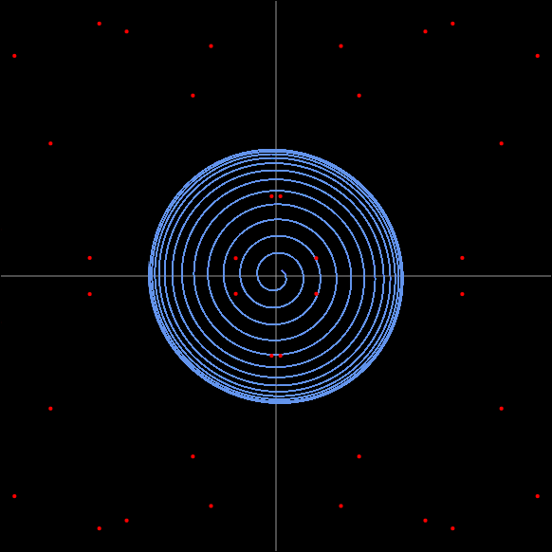
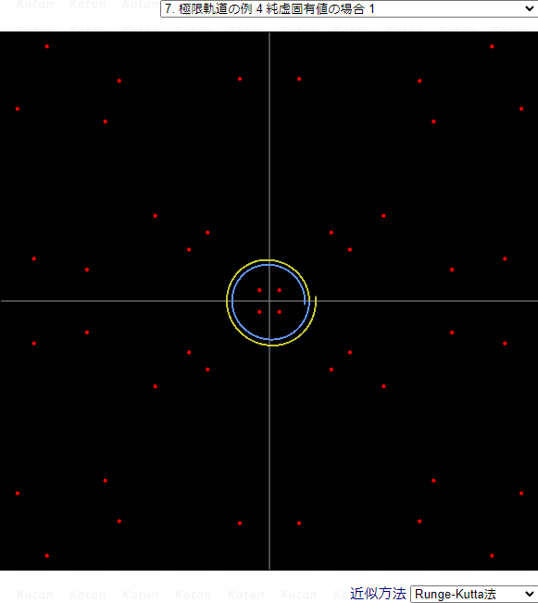
300 | 5.235987756 | -0.43169132993 | -0.37279006315 | 0.5 | -0.86602540378
310 | 5.4105206812 | -0.3747045511 | -0.45409303059 | 0.64278760969 | -0.76604444312
320 | 5.5850536064 | -0.30216359315 | -0.52656699716 | 0.76604444312 | -0.64278760969
330 | 5.7595865316 | -0.21547316123 | -0.58721046293 | 0.86602540378 | -0.5
340 | 5.9341194568 | -0.116618847 | -0.63325471963 | 0.93969262079 | -0.34202014333
350 | 6.108652382 | -0.0081265003198 | -0.66227611522 | 0.98480775301 | -0.17364817767
360 | 6.2831853072 | 0.107 | -0.67230082787 | 1 | -2.4502969098E-16
370 | 6.4577182324 | 0.22536112689 | -0.66189802007
380 | 6.6322511576 | 0.34326200401 | -0.63025753417
390 | 6.8067840828 | 0.45682766663 | -0.57724872891
400 | 6.981317008 | 0.56212969112 | -0.50345762942 |  |  |  |  |  |  | 3.52
410 | 7.1558499332 | 0.65532007549 | -0.41020025369 |  |  |  |  |  |  | 7.7
420 | 7.3303828584 | 0.73276786191 | -0.29951076472 |  |  |  |  |  |  | 0.225
430 | 7.5049157836 | 0.79119375135 | -0.17410395337 |  |  |  |  |  |  | 0.23
440 | 7.6794487088 | 0.82779788213 | -0.037312453721
450 | 7.853981634 | 0.84037603484 | 0.107
460 | 8.0285145592 | 0.82741978698 | 0.25454708029
470 | 8.2030474844 | 0.78819656589 | 0.40074711039
480 | 8.3775804096 | 0.72280612789 | 0.54086527012
490 | 8.5521133348 | 0.63221070775 | 0.67016635165
500 | 8.72664626 | 0.51823691422 | 0.78407315381
510 | 8.9011791852 | 0.3835483682 | 0.87832526089
520 | 9.0757121104 | 0.23158905975 | 0.94913278307
530 | 9.2502450356 | 0.066498407121 | 0.99331964904
533.5 | 9.3113315594 | 0.0064735857396 | 1.0020207803
550 | 9.599310886
560 | 9.7738438112
570 | 9.9483767364
580 | 10.122909662
590 | 10.297442587
600 | 10.471975512
610 | 10.646508437
620 | 10.821041362
630 | 10.995574288
640 | 11.170107213
650 | 11.344640138
660 | 11.519173063
670 | 11.693705988
680 | 11.868238914
690 | 12.042771839
700 | 12.217304764
710 | 12.391837689
720 | 12.566370614

DEQ2_04_08_fig

 |  |  | (a' + (a - a')*(2pi - theta)) * cos(theta)
 |  |  | (a' + (a - a')*(2pi - theta)) * sin(theta)

a | 0.9 |  | b | 1 |  | b | 0.68 | b | 0.3
a' | 0.8 | 螺旋 |  | 円 |  | 円 |  | 円
θ | rad | x | y | x | y | x | y | x | y
 |  | 1 | 0 | 0.68 | 0 | 0.3 | 0
 |  | 0.98480775301 | 0.17364817767 | 0.66966927205 | 0.11808076081 | 0.2954423259 | 0.0520944533
 |  | 0.93969262079 | 0.34202014333 | 0.63899098213 | 0.23257369746 | 0.28190778624 | 0.102606043
 |  | 0.86602540378 | 0.5 | 0.58889727457 | 0.34 | 0.25980762114 | 0.15
 |  | 0.76604444312 | 0.64278760969 | 0.52091022132 | 0.43709557459 | 0.22981333294 | 0.19283628291
 |  | 0.64278760969 | 0.76604444312 | 0.43709557459 | 0.52091022132 | 0.19283628291 | 0.22981333294
 |  | 0.5 | 0.86602540378 | 0.34 | 0.58889727457 | 0.15 | 0.25980762114
 |  | 0.34202014333 | 0.93969262079 | 0.23257369746 | 0.63899098213 | 0.102606043 | 0.28190778624
 |  | 0.17364817767 | 0.98480775301 | 0.11808076081 | 0.66966927205 | 0.0520944533 | 0.2954423259
-5.3600244902E-17 | 0.875 | 6.1257422745E-17 | 1 | 4.1655047467E-17 | 0.68 | 1.8377226824E-17 | 0.3
0.15145979941 | 0.85897120679 | -0.17364817767 | 0.98480775301 | -0.11808076081 | 0.66966927205 | -0.0520944533 | 0.2954423259
0.2973675135 | 0.81701052863 | -0.34202014333 | 0.93969262079 | -0.23257369746 | 0.63899098213 | -0.102606043 | 0.28190778624
0.43333333333 | 0.75055534995 | -0.5 | 0.86602540378 | -0.34 | 0.58889727457 | -0.15 | 0.25980762114
0.55529707392 | 0.66177728281 | -0.64278760969 | 0.76604444312 | -0.43709557459 | 0.52091022132 | -0.19283628291 | 0.22981333294
0.65964938157 | 0.55351155279 | -0.76604444312 | 0.64278760969 | -0.52091022132 | 0.43709557459 | -0.22981333294 | 0.19283628291
0.74333847158 | 0.42916666667 | -0.86602540378 | 0.5 | -0.58889727457 | 0.34 | -0.25980762114 | 0.15
0.80395924223 | 0.29261723373 | -0.93969262079 | 0.34202014333 | -0.63899098213 | 0.23257369746 | -0.28190778624 | 0.102606043
0.83982216715 | 0.14808330707 | -0.98480775301 | 0.17364817767 | -0.66966927205 | 0.11808076081 | -0.2954423259 | 0.0520944533
0.85 | 1.0413761867E-16 | -1 | 1.2251484549E-16 | -0.68 | 8.3310094934E-17 | -0.3 | 3.6754453647E-17
0.83435101297 | -0.14711859497 | -0.98480775301 | -0.17364817767 | -0.66966927205 | -0.11808076081 | -0.2954423259 | -0.0520944533
0.79351821311 | -0.28881700992 | -0.93969262079 | -0.34202014333 | -0.63899098213 | -0.23257369746 | -0.28190778624 | -0.102606043
0.72890471485 | -0.42083333333 | -0.86602540378 | -0.5 | -0.58889727457 | -0.34 | -0.25980762114 | -0.15
0.64262617173 | -0.53922738368 | -0.76604444312 | -0.64278760969 | -0.52091022132 | -0.43709557459 | -0.22981333294 | -0.19283628291
0.53744186254 | -0.6404982705 | -0.64278760969 | -0.76604444312 | -0.43709557459 | -0.52091022132 | -0.19283628291 | -0.22981333294
0.41666666667 | -0.72168783649 | -0.5 | -0.86602540378 | -0.34 | -0.58889727457 | -0.15 | -0.25980762114
0.28406673015 | -0.78046692671 | -0.34202014333 | -0.93969262079 | -0.23257369746 | -0.63899098213 | -0.102606043 | -0.28190778624
0.14374210262 | -0.81520197333 | -0.17364817767 | -0.98480775301 | -0.11808076081 | -0.66966927205 | -0.0520944533 | -0.2954423259
1.5161212129E-16 | -0.825 | -1.8377226824E-16 | -1 | -1.249651424E-16 | -0.68 | -5.5131680471E-17 | -0.3
-0.14277739053 | -0.80973081914 | 0.17364817767 | -0.98480775301 | 0.11808076081 | -0.66966927205 | 0.0520944533 | -0.2954423259
-0.28026650634 | -0.77002589759 | 0.34202014333 | -0.93969262079 | 0.23257369746 | -0.63899098213 | 0.102606043 | -0.28190778624
-0.40833333333 | -0.70725407976 | 0.5 | -0.86602540378 | 0.34 | -0.58889727457 | 0.15 | -0.25980762114
-0.52315769344 | -0.62347506065 | 0.64278760969 | -0.76604444312 | 0.43709557459 | -0.52091022132 | 0.19283628291 | -0.22981333294
-0.62134715942 | -0.5213721723 | 0.76604444312 | -0.64278760969 | 0.52091022132 | -0.43709557459 | 0.22981333294 | -0.19283628291
-0.70003720139 | -0.40416666667 | 0.86602540378 | -0.5 | 0.58889727457 | -0.34 | 0.25980762114 | -0.15
-0.75697461119 | -0.27551622657 | 0.93969262079 | -0.34202014333 | 0.63899098213 | -0.23257369746 | 0.28190778624 | -0.102606043
-0.7905817795 | -0.13940089818 | 0.98480775301 | -0.17364817767 | 0.66966927205 | -0.11808076081 | 0.2954423259 | -0.0520944533
-0.8 | -1.9602375279E-16 | 1 | -2.4502969098E-16 | 0.68 | -1.6662018987E-16 | 0.3 | -7.3508907295E-17
-0.78511062532 | 0.13843618608
-0.74653358207 | 0.27171600275
-0.68560344466 | 0.39583333333
-0.60432394957 | 0.5070880032
-0.50530248206 | 0.60219604834
-0.39166666667 | 0.6783865663
-0.26696572298 | 0.73348229567
-0.13505969374 | 0.76596158568
-2.3737251314E-16 | 0.775
0 | 0 |  |  | 1 | 0 | 0.68 | 0 | 0.3 | 0
10 | 0.1745329252 |  |  | 0.98480775301 | 0.17364817767 | 0.66966927205 | 0.11808076081 | 0.2954423259 | 0.0520944533
20 | 0.3490658504 |  |  | 0.93969262079 | 0.34202014333 | 0.63899098213 | 0.23257369746 | 0.28190778624 | 0.102606043
30 | 0.5235987756 |  |  | 0.86602540378 | 0.5 | 0.58889727457 | 0.34 | 0.25980762114 | 0.15
C
40 | 0.6981317008 |  |  | 0.76604444312 | 0.64278760969 | 0.52091022132 | 0.43709557459 | 0.22981333294 | 0.19283628291
50 | 0.872664626 |  |  | 0.64278760969 | 0.76604444312 | 0.43709557459 | 0.52091022132 | 0.19283628291 | 0.22981333294
G'
60 | 1.0471975512 |  |  | 0.5 | 0.86602540378 | 0.34 | 0.58889727457 | 0.15 | 0.25980762114
G
1 /(2p + 2)π
70 | 1.2217304764 |  |  | 0.34202014333 | 0.93969262079 | 0.23257369746 | 0.63899098213 | 0.102606043 | 0.28190778624
B
80 | 1.3962634016 |  |  | 0.17364817767 | 0.98480775301 | 0.11808076081 | 0.66966927205 | 0.0520944533 | 0.2954423259
90 | 1.5707963268 | -5.3600244902E-17 | 0.875 | 6.1257422745E-17 | 1 | 4.1655047467E-17 | 0.68 | 1.8377226824E-17 | 0.3
100 | 1.745329252 | 0.15145979941 | 0.85897120679 | -0.17364817767 | 0.98480775301 | -0.11808076081 | 0.66966927205 | -0.0520944533 | 0.2954423259
A
110 | 1.9198621772 | 0.2973675135 | 0.81701052863 | -0.34202014333 | 0.93969262079 | -0.23257369746 | 0.63899098213 | -0.102606043 | 0.28190778624
1/2pπ
120 | 2.0943951024 | 0.43333333333 | 0.75055534995 | -0.5 | 0.86602540378 | -0.34 | 0.58889727457 | -0.15 | 0.25980762114
130 | 2.2689280276 | 0.55529707392 | 0.66177728281 | -0.64278760969 | 0.76604444312 | -0.43709557459 | 0.52091022132 | -0.19283628291 | 0.22981333294
O
140 | 2.4434609528 | 0.65964938157 | 0.55351155279 | -0.76604444312 | 0.64278760969 | -0.52091022132 | 0.43709557459 | -0.22981333294 | 0.19283628291
150 | 2.617993878 | 0.74333847158 | 0.42916666667 | -0.86602540378 | 0.5 | -0.58889727457 | 0.34 | -0.25980762114 | 0.15
160 | 2.7925268032 | 0.80395924223 | 0.29261723373 | -0.93969262079 | 0.34202014333 | -0.63899098213 | 0.23257369746 | -0.28190778624 | 0.102606043
170 | 2.9670597284 | 0.83982216715 | 0.14808330707 | -0.98480775301 | 0.17364817767 | -0.66966927205 | 0.11808076081 | -0.2954423259 | 0.0520944533
180 | 3.1415926536 | 0.85 | 1.0413761867E-16 | -1 | 1.2251484549E-16 | -0.68 | 8.3310094934E-17 | -0.3 | 3.6754453647E-17
1 /(2p + 1)π
190 | 3.3161255788 | 0.83435101297 | -0.14711859497 | -0.98480775301 | -0.17364817767 | -0.66966927205 | -0.11808076081 | -0.2954423259 | -0.0520944533
200 | 3.490658504 | 0.79351821311 | -0.28881700992 | -0.93969262079 | -0.34202014333 | -0.63899098213 | -0.23257369746 | -0.28190778624 | -0.102606043
210 | 3.6651914292 | 0.72890471485 | -0.42083333333 | -0.86602540378 | -0.5 | -0.58889727457 | -0.34 | -0.25980762114 | -0.15
220 | 3.8397243544 | 0.64262617173 | -0.53922738368 | -0.76604444312 | -0.64278760969 | -0.52091022132 | -0.43709557459 | -0.22981333294 | -0.19283628291
230 | 4.0142572796 | 0.53744186254 | -0.6404982705 | -0.64278760969 | -0.76604444312 | -0.43709557459 | -0.52091022132 | -0.19283628291 | -0.22981333294
240 | 4.1887902048 | 0.41666666667 | -0.72168783649 | -0.5 | -0.86602540378 | -0.34 | -0.58889727457 | -0.15 | -0.25980762114
250 | 4.36332313 | 0.28406673015 | -0.78046692671 | -0.34202014333 | -0.93969262079 | -0.23257369746 | -0.63899098213 | -0.102606043 | -0.28190778624
260 | 4.5378560552 | 0.14374210262 | -0.81520197333 | -0.17364817767 | -0.98480775301 | -0.11808076081 | -0.66966927205 | -0.0520944533 | -0.2954423259
270 | 4.7123889804 | 1.5161212129E-16 | -0.825 | -1.8377226824E-16 | -1 | -1.249651424E-16 | -0.68 | -5.5131680471E-17 | -0.3
280 | 4.8869219056 | -0.14277739053 | -0.80973081914 | 0.17364817767 | -0.98480775301 | 0.11808076081 | -0.66966927205 | 0.0520944533 | -0.2954423259
290 | 5.0614548308 | -0.28026650634 | -0.77002589759 | 0.34202014333 | -0.93969262079 | 0.23257369746 | -0.63899098213 | 0.102606043 | -0.28190778624
300 | 5.235987756 | -0.40833333333 | -0.70725407976 | 0.5 | -0.86602540378 | 0.34 | -0.58889727457 | 0.15 | -0.25980762114
310 | 5.4105206812 | -0.52315769344 | -0.62347506065 | 0.64278760969 | -0.76604444312 | 0.43709557459 | -0.52091022132 | 0.19283628291 | -0.22981333294
320 | 5.5850536064 | -0.62134715942 | -0.5213721723 | 0.76604444312 | -0.64278760969 | 0.52091022132 | -0.43709557459 | 0.22981333294 | -0.19283628291
330 | 5.7595865316 | -0.70003720139 | -0.40416666667 | 0.86602540378 | -0.5 | 0.58889727457 | -0.34 | 0.25980762114 | -0.15
340 | 5.9341194568 | -0.75697461119 | -0.27551622657 | 0.93969262079 | -0.34202014333 | 0.63899098213 | -0.23257369746 | 0.28190778624 | -0.102606043
350 | 6.108652382 | -0.7905817795 | -0.13940089818 | 0.98480775301 | -0.17364817767 | 0.66966927205 | -0.11808076081 | 0.2954423259 | -0.0520944533
360 | 6.2831853072 | -0.8 | -1.9602375279E-16 | 1 | -2.4502969098E-16 | 0.68 | -1.6662018987E-16 | 0.3 | -7.3508907295E-17
370 | 6.4577182324 | -0.78511062532 | 0.13843618608
380 | 6.6322511576 | -0.74653358207 | 0.27171600275
390 | 6.8067840828 | -0.68560344466 | 0.39583333333
400 | 6.981317008 | -0.60432394957 | 0.5070880032
410 | 7.1558499332 | -0.50530248206 | 0.60219604834
420 | 7.3303828584 | -0.39166666667 | 0.6783865663
430 | 7.5049157836 | -0.26696572298 | 0.73348229567
440 | 7.6794487088 | -0.13505969374 | 0.76596158568
450 | 7.853981634 | -2.3737251314E-16 | 0.775
451 | 7.8714349265
470 | 8.2030474844
480 | 8.3775804096
490 | 8.5521133348
500 | 8.72664626
510 | 8.9011791852
520 | 9.0757121104
530 | 9.2502450356
533.5 | 9.3113315594
550 | 9.599310886
560 | 9.7738438112
570 | 9.9483767364
580 | 10.122909662
590 | 10.297442587
600 | 10.471975512
610 | 10.646508437
620 | 10.821041362
630 | 10.995574288
640 | 11.170107213
650 | 11.344640138
660 | 11.519173063
670 | 11.693705988
680 | 11.868238914
690 | 12.042771839
700 | 12.217304764
710 | 12.391837689
720 | 12.566370614

Sheet2
α(x) |  | e^{(-1 / \sqrt{x})} \sin(1 / x)

 | x | α(x)
 | -2 | -0.23638972294
 | -1.99 | -0.23705517313
 | -1.98 | -0.23772374809
 | -1.97 | -0.23839545177
 | -1.96 | -0.23907028743
 | -1.95 | -0.23974825764
 | -1.94 | -0.2404293642
 | -1.93 | -0.24111360814
 | -1.92 | -0.24180098966
 | -1.91 | -0.24249150809
 | -1.9 | -0.24318516187
α(r) =exp(-1 / sqr(r))*sin(1 / r)
 | -1.89 | -0.24388194849
 | -1.88 | -0.24458186442
 | -1.87 | -0.2452849051
 | -1.86 | -0.24599106488
 | -1.85 | -0.24670033695
 | -1.84 | -0.24741271329
 | -1.83 | -0.24812818463
 | -1.82 | -0.24884674036
 | -1.81 | -0.24956836851
 | -1.8 | -0.25029305563
 | -1.79 | -0.25102078676
 | -1.78 | -0.25175154533
 | -1.77 | -0.25248531314
 | -1.76 | -0.25322207019
 | -1.75 | -0.25396179468
 | -1.74 | -0.25470446288
 | -1.73 | -0.25545004905
 | -1.72 | -0.25619852536
 | -1.71 | -0.25694986175
 | -1.7 | -0.25770402587
 | -1.69 | -0.25846098296
 | -1.68 | -0.2592206957
 | -1.67 | -0.25998312417
 | -1.66 | -0.26074822562
 | -1.65 | -0.26151595443
 | -1.64 | -0.26228626193
 | -1.63 | -0.26305909627
 | -1.62 | -0.26383440225
 | -1.61 | -0.26461212118
 | -1.6 | -0.26539219072
 | -1.59 | -0.26617454469
 | -1.58 | -0.2669591129
 | -1.57 | -0.26774582096
 | -1.56 | -0.26853459006
 | -1.55 | -0.26932533679
 | -1.54 | -0.27011797289
 | -1.53 | -0.27091240507
 | -1.52 | -0.27170853469
 | -1.51 | -0.27250625758
 | -1.5 | -0.27330546373
 | -1.49 | -0.27410603701
 | -1.48 | -0.27490785491
 | -1.47 | -0.27571078818
 | -1.46 | -0.27651470057
 | -1.45 | -0.2773194484
 | -1.44 | -0.2781248803
 | -1.43 | -0.27893083674
 | -1.42 | -0.27973714971
 | -1.41 | -0.28054364224
 | -1.4 | -0.281350128
 | -1.39 | -0.28215641083
 | -1.38 | -0.28296228423
 | -1.37 | -0.28376753088
 | -1.36 | -0.28457192209
 | -1.35 | -0.2853752172
 | -1.34 | -0.28617716302
 | -1.33 | -0.28697749321
 | -1.32 | -0.28777592754
 | -1.31 | -0.28857217128
 | -1.3 | -0.2893659144
 | -1.29 | -0.2901568308
 | -1.28 | -0.29094457752
 | -1.27 | -0.29172879382
 | -1.26 | -0.2925091003
 | -1.25 | -0.29328509791
 | -1.24 | -0.29405636696
 | -1.23 | -0.294822466
 | -1.22 | -0.2955829307
 | -1.21 | -0.29633727265
 | -1.2 | -0.29708497805
 | -1.19 | -0.29782550643
 | -1.18 | -0.29855828915
 | -1.17 | -0.29928272794
 | -1.16 | -0.29999819327
 | -1.15 | -0.3007040227
 | -1.14 | -0.30139951906
 | -1.13 | -0.30208394856
 | -1.12 | -0.30275653881
 | -1.11 | -0.30341647664
 | -1.1 | -0.30406290591
 | -1.09 | -0.30469492507
 | -1.08 | -0.30531158465
 | -1.07 | -0.30591188456
 | -1.06 | -0.30649477126
 | -1.05 | -0.30705913471
 | -1.04 | -0.30760380518
 | -1.03 | -0.3081275498
 | -1.02 | -0.30862906898
 | -1.01 | -0.30910699255
 | -1 | -0.30955987565
 | -0.99 | -0.30998619442
 | -0.98 | -0.31038434134
 | -0.97 | -0.31075262035
 | -0.96 | -0.3110892416
 | -0.95 | -0.31139231595
 | -0.94 | -0.31165984897
 | -0.93 | -0.31188973473
 | -0.92 | -0.31207974907
 | -0.91 | -0.31222754251
 | -0.9 | -0.31233063263
 | -0.89 | -0.31238639602
 | -0.88 | -0.31239205972
 | -0.87 | -0.31234469203
 | -0.86 | -0.31224119282
 | -0.85 | -0.31207828318
 | -0.84 | -0.31185249433
 | -0.83 | -0.311560156
 | -0.82 | -0.31119738387
 | -0.81 | -0.31076006634
 | -0.8 | -0.31024385042
 | -0.79 | -0.30964412674
 | -0.78 | -0.30895601364
 | -0.77 | -0.30817434029
 | -0.76 | -0.30729362875
 | -0.75 | -0.30630807501
 | -0.74 | -0.3052115289
 | -0.73 | -0.3039974729
 | -0.72 | -0.30265899971
 | -0.71 | -0.30118878868
 | -0.7 | -0.29957908107
 | -0.69 | -0.29782165404
 | -0.68 | -0.29590779355
 | -0.67 | -0.29382826616
 | -0.66 | -0.29157328976
 | -0.65 | -0.28913250351
 | -0.64 | -0.28649493699
 | -0.63 | -0.28364897901
 | -0.62 | -0.28058234626
 | -0.61 | -0.27728205236
 | -0.6 | -0.27373437782
 | -0.59 | -0.26992484165
 | -0.58 | -0.26583817562
 | -0.57 | -0.26145830226
 | -0.56 | -0.25676831825
 | -0.55 | -0.25175048482
 | -0.54 | -0.24638622782
 | -0.53 | -0.24065615007
 | -0.52 | -0.23454005976
 | -0.51 | -0.22801701946
 | -0.5 | -0.22106542104
 | -0.49 | -0.21366309362
 | -0.48 | -0.20578745288
 | -0.47 | -0.19741570222
 | -0.46 | -0.18852509859
 | -0.45 | -0.17909329884
 | -0.44 | -0.16909880598
 | -0.43 | -0.15852153899
 | -0.42 | -0.14734355537
 | -0.41 | -0.13554996163
 | -0.4 | -0.12313005457
 | -0.39 | -0.1100787451
 | -0.38 | -0.096398326594
 | -0.37 | -0.082100661213
 | -0.36 | -0.067209870641
 | -0.35 | -0.051765630567
 | -0.34 | -0.035827180634
 | -0.33 | -0.01947817055
 | -0.32 | -0.0028324645635
 | -0.31 | 0.013958986383
 | -0.3 | 0.03070013442
 | -0.29 | 0.047140699317
 | -0.28 | 0.062966077695
 | -0.27 | 0.077786742771
 | -0.26 | 0.091128044988
 | -0.25 | 0.10242208006
 | -0.24 | 0.11100448729
 | -0.23 | 0.1161208796
 | -0.22 | 0.11695033564
 | -0.21 | 0.11265724387
 | -0.2 | 0.10248783734
 | -0.19 | 0.085933419337
 | -0.18 | 0.062986289716
 | -0.17 | 0.034510526549
 | -0.16 | 0.0027235159446
 | -0.15 | -0.028294605781
 | -0.14 | -0.052330565626
 | -0.13 | -0.061628703701
 | -0.12 | -0.049472905576
 | -0.11 | -0.016070531816
 | -0.1 | 0.023027989082
 | -0.09 | 0.035436156348
 | -0.08 | 0.001932831862
 | -0.07 | -0.022579368134
 | -0.06 | 0.013803553331
 | -0.05 | -0.010428474082
 | -0.04 | 0.00089177907739
 | -0.03 | -0.0029239645094
 | -0.02 | 0.00022284170752
 | -0.01 | 2.2988964541E-05
 | 0 | 0
 | 0.01 | -2.2988964541E-05
 | 0.02 | -0.00022284170752
 | 0.03 | 0.0029239645094
 | 0.04 | -0.00089177907739
 | 0.05 | 0.010428474082
 | 0.06 | -0.013803553331
 | 0.07 | 0.022579368134
 | 0.08 | -0.001932831862
 | 0.09 | -0.035436156348
 | 0.1 | -0.023027989082
 | 0.11 | 0.016070531816
 | 0.12 | 0.049472905576
 | 0.13 | 0.061628703701
 | 0.14 | 0.052330565626
 | 0.15 | 0.028294605781
 | 0.16 | -0.0027235159446
 | 0.17 | -0.034510526549
 | 0.18 | -0.062986289716
 | 0.19 | -0.085933419337
 | 0.2 | -0.10248783734
 | 0.21 | -0.11265724387
 | 0.22 | -0.11695033564
 | 0.23 | -0.1161208796
 | 0.24 | -0.11100448729
 | 0.25 | -0.10242208006
 | 0.26 | -0.091128044988
 | 0.27 | -0.077786742771
 | 0.28 | -0.062966077695
 | 0.29 | -0.047140699317
 | 0.3 | -0.03070013442
 | 0.31 | -0.013958986383
 | 0.32 | 0.0028324645635
 | 0.33 | 0.01947817055
 | 0.34 | 0.035827180634
 | 0.35 | 0.051765630567
 | 0.36 | 0.067209870641
 | 0.37 | 0.082100661213
 | 0.38 | 0.096398326594
 | 0.39 | 0.1100787451
 | 0.4 | 0.12313005457
 | 0.41 | 0.13554996163
 | 0.42 | 0.14734355537
 | 0.43 | 0.15852153899
 | 0.44 | 0.16909880598
 | 0.45 | 0.17909329884
 | 0.46 | 0.18852509859
 | 0.47 | 0.19741570222
 | 0.48 | 0.20578745288
 | 0.49 | 0.21366309362
 | 0.5 | 0.22106542104
 | 0.51 | 0.22801701946
 | 0.52 | 0.23454005976
 | 0.53 | 0.24065615007
 | 0.54 | 0.24638622782
 | 0.55 | 0.25175048482
 | 0.56 | 0.25676831825
 | 0.57 | 0.26145830226
 | 0.58 | 0.26583817562
 | 0.59 | 0.26992484165
 | 0.6 | 0.27373437782
 | 0.61 | 0.27728205236
 | 0.62 | 0.28058234626
 | 0.63 | 0.28364897901
 | 0.64 | 0.28649493699
 | 0.65 | 0.28913250351
 | 0.66 | 0.29157328976
 | 0.67 | 0.29382826616
 | 0.68 | 0.29590779355
 | 0.69 | 0.29782165404
 | 0.7 | 0.29957908107
 | 0.71 | 0.30118878868
 | 0.72 | 0.30265899971
 | 0.73 | 0.3039974729
 | 0.74 | 0.3052115289
 | 0.75 | 0.30630807501
 | 0.76 | 0.30729362875
 | 0.77 | 0.30817434029
 | 0.78 | 0.30895601364
 | 0.79 | 0.30964412674
 | 0.8 | 0.31024385042
 | 0.81 | 0.31076006634
 | 0.82 | 0.31119738387
 | 0.83 | 0.311560156
 | 0.84 | 0.31185249433
 | 0.85 | 0.31207828318
 | 0.86 | 0.31224119282
 | 0.87 | 0.31234469203
 | 0.88 | 0.31239205972
 | 0.89 | 0.31238639602
 | 0.9 | 0.31233063263
 | 0.91 | 0.31222754251
 | 0.92 | 0.31207974907
 | 0.93 | 0.31188973473
 | 0.94 | 0.31165984897
 | 0.95 | 0.31139231595
 | 0.96 | 0.3110892416
 | 0.97 | 0.31075262035
 | 0.98 | 0.31038434134
 | 0.99 | 0.30998619442
 | 1 | 0.30955987565
 | 1.01 | 0.30910699255
 | 1.02 | 0.30862906898
 | 1.03 | 0.3081275498
 | 1.04 | 0.30760380518
 | 1.05 | 0.30705913471
 | 1.06 | 0.30649477126
 | 1.07 | 0.30591188456
 | 1.08 | 0.30531158465
 | 1.09 | 0.30469492507
 | 1.1 | 0.30406290591
 | 1.11 | 0.30341647664
 | 1.12 | 0.30275653881
 | 1.13 | 0.30208394856
 | 1.14 | 0.30139951906
 | 1.15 | 0.3007040227
 | 1.16 | 0.29999819327
 | 1.17 | 0.29928272794
 | 1.18 | 0.29855828915
 | 1.19 | 0.29782550643
 | 1.2 | 0.29708497805
 | 1.21 | 0.29633727265
 | 1.22 | 0.2955829307
 | 1.23 | 0.294822466
 | 1.24 | 0.29405636696
 | 1.25 | 0.29328509791
 | 1.26 | 0.2925091003
 | 1.27 | 0.29172879382
 | 1.28 | 0.29094457752
 | 1.29 | 0.2901568308
 | 1.3 | 0.2893659144
 | 1.31 | 0.28857217128
 | 1.32 | 0.28777592754
 | 1.33 | 0.28697749321
 | 1.34 | 0.28617716302
 | 1.35 | 0.2853752172
 | 1.36 | 0.28457192209
 | 1.37 | 0.28376753088
 | 1.38 | 0.28296228423
 | 1.39 | 0.28215641083
 | 1.4 | 0.281350128
 | 1.41 | 0.28054364224
 | 1.42 | 0.27973714971
 | 1.43 | 0.27893083674
 | 1.44 | 0.2781248803
 | 1.45 | 0.2773194484
 | 1.46 | 0.27651470057
 | 1.47 | 0.27571078818
 | 1.48 | 0.27490785491
 | 1.49 | 0.27410603701
 | 1.5 | 0.27330546373
 | 1.51 | 0.27250625758
 | 1.52 | 0.27170853469
 | 1.53 | 0.27091240507
 | 1.54 | 0.27011797289
 | 1.55 | 0.26932533679
 | 1.56 | 0.26853459006
 | 1.57 | 0.26774582096
 | 1.58 | 0.2669591129
 | 1.59 | 0.26617454469
 | 1.6 | 0.26539219072
 | 1.61 | 0.26461212118
 | 1.62 | 0.26383440225
 | 1.63 | 0.26305909627
 | 1.64 | 0.26228626193
 | 1.65 | 0.26151595443
 | 1.66 | 0.26074822562
 | 1.67 | 0.25998312417
 | 1.68 | 0.2592206957
 | 1.69 | 0.25846098296
 | 1.7 | 0.25770402587
 | 1.71 | 0.25694986175
 | 1.72 | 0.25619852536
 | 1.73 | 0.25545004905
 | 1.74 | 0.25470446288
 | 1.75 | 0.25396179468
 | 1.76 | 0.25322207019
 | 1.77 | 0.25248531314
 | 1.78 | 0.25175154533
 | 1.79 | 0.25102078676
 | 1.8 | 0.25029305563
 | 1.81 | 0.24956836851
 | 1.82 | 0.24884674036
 | 1.83 | 0.24812818463
 | 1.84 | 0.24741271329
 | 1.85 | 0.24670033695
 | 1.86 | 0.24599106488
 | 1.87 | 0.2452849051
 | 1.88 | 0.24458186442
 | 1.89 | 0.24388194849
 | 1.9 | 0.24318516187
 | 1.91 | 0.24249150809
 | 1.92 | 0.24180098966
 | 1.93 | 0.24111360814
 | 1.94 | 0.2404293642
 | 1.95 | 0.23974825764
 | 1.96 | 0.23907028743
 | 1.97 | 0.23839545177
 | 1.98 | 0.23772374809
 | 1.99 | 0.23705517313
 | 2 | 0.23638972294

Sheet2 (2)
α(x) |  | e^{(-1 / \sqrt{x})} \sin(1 / x)

 | x | α(x)
 | -2 | -0.23638972294
 | -1.99 | -0.23705517313
 | -1.98 | -0.23772374809
 | -1.97 | -0.23839545177
 | -1.96 | -0.23907028743
 | -1.95 | -0.23974825764
 | -1.94 | -0.2404293642
 | -1.93 | -0.24111360814
 | -1.92 | -0.24180098966
 | -1.91 | -0.24249150809
 | -1.9 | -0.24318516187
α(r) =exp(-1 / sqr(r))*sin(1 / r)
 | -1.89 | -0.24388194849
 | -1.88 | -0.24458186442
 | -1.87 | -0.2452849051
 | -1.86 | -0.24599106488
 | -1.85 | -0.24670033695
 | -1.84 | -0.24741271329
 | -1.83 | -0.24812818463
 | -1.82 | -0.24884674036
 | -1.81 | -0.24956836851
 | -1.8 | -0.25029305563
 | -1.79 | -0.25102078676
 | -1.78 | -0.25175154533
 | -1.77 | -0.25248531314
 | -1.76 | -0.25322207019
 | -1.75 | -0.25396179468
 | -1.74 | -0.25470446288
 | -1.73 | -0.25545004905
 | -1.72 | -0.25619852536
 | -1.71 | -0.25694986175
 | -1.7 | -0.25770402587
 | -1.69 | -0.25846098296
 | -1.68 | -0.2592206957
 | -1.67 | -0.25998312417
 | -1.66 | -0.26074822562
 | -1.65 | -0.26151595443
 | -1.64 | -0.26228626193
 | -1.63 | -0.26305909627
 | -1.62 | -0.26383440225
 | -1.61 | -0.26461212118
 | -1.6 | -0.26539219072
 | -1.59 | -0.26617454469
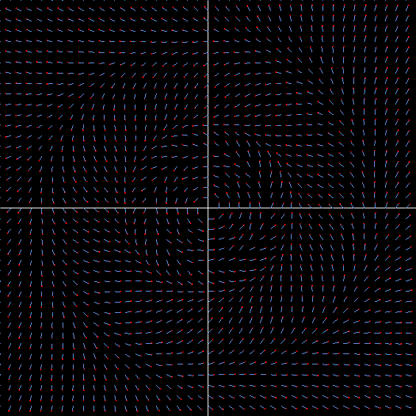
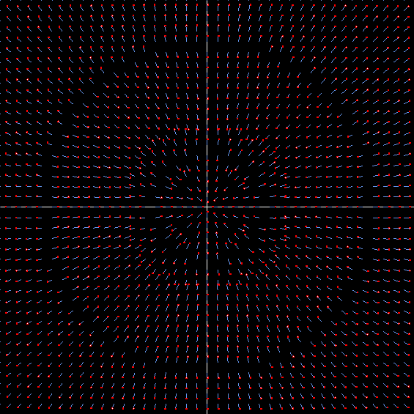
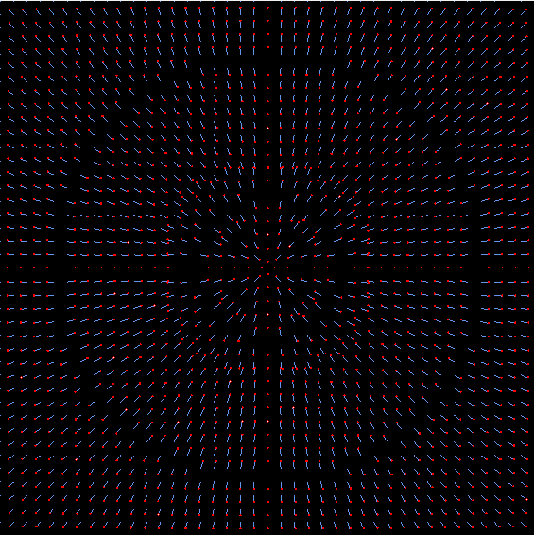
 | -1.58 | -0.2669591129
 | -1.57 | -0.26774582096
 | -1.56 | -0.26853459006
 | -1.55 | -0.26932533679
 | -1.54 | -0.27011797289
 | -1.53 | -0.27091240507
 | -1.52 | -0.27170853469
 | -1.51 | -0.27250625758
 | -1.5 | -0.27330546373
 | -1.49 | -0.27410603701
 | -1.48 | -0.27490785491
 | -1.47 | -0.27571078818
 | -1.46 | -0.27651470057
 | -1.45 | -0.2773194484
 | -1.44 | -0.2781248803
 | -1.43 | -0.27893083674
 | -1.42 | -0.27973714971
 | -1.41 | -0.28054364224
 | -1.4 | -0.281350128
 | -1.39 | -0.28215641083
 | -1.38 | -0.28296228423
 | -1.37 | -0.28376753088
 | -1.36 | -0.28457192209
 | -1.35 | -0.2853752172
 | -1.34 | -0.28617716302
 | -1.33 | -0.28697749321
 | -1.32 | -0.28777592754
 | -1.31 | -0.28857217128
 | -1.3 | -0.2893659144
 | -1.29 | -0.2901568308
 | -1.28 | -0.29094457752
 | -1.27 | -0.29172879382
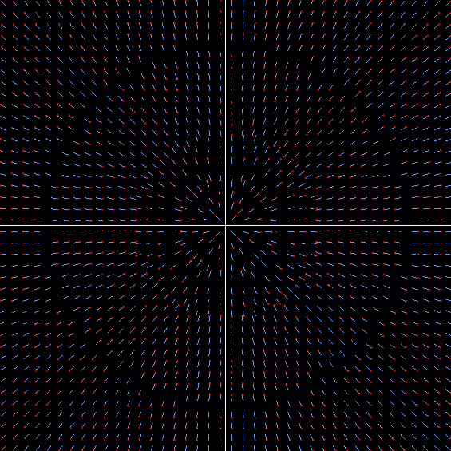
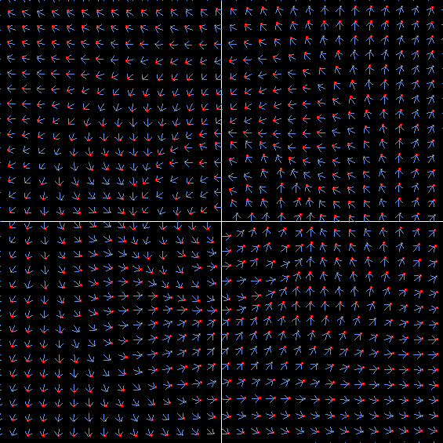
 | -1.26 | -0.2925091003
 | -1.25 | -0.29328509791
 | -1.24 | -0.29405636696
 | -1.23 | -0.294822466
 | -1.22 | -0.2955829307
 | -1.21 | -0.29633727265
 | -1.2 | -0.29708497805
 | -1.19 | -0.29782550643
 | -1.18 | -0.29855828915
 | -1.17 | -0.29928272794
 | -1.16 | -0.29999819327
 | -1.15 | -0.3007040227
 | -1.14 | -0.30139951906
 | -1.13 | -0.30208394856
 | -1.12 | -0.30275653881
 | -1.11 | -0.30341647664
 | -1.1 | -0.30406290591
 | -1.09 | -0.30469492507
 | -1.08 | -0.30531158465
 | -1.07 | -0.30591188456
 | -1.06 | -0.30649477126
 | -1.05 | -0.30705913471
 | -1.04 | -0.30760380518
 | -1.03 | -0.3081275498
 | -1.02 | -0.30862906898
 | -1.01 | -0.30910699255
 | -1 | -0.30955987565
 | -0.99 | -0.30998619442
 | -0.98 | -0.31038434134
 | -0.97 | -0.31075262035
 | -0.96 | -0.3110892416
 | -0.95 | -0.31139231595
 | -0.94 | -0.31165984897
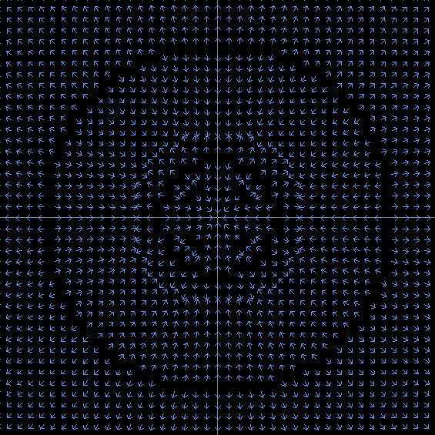
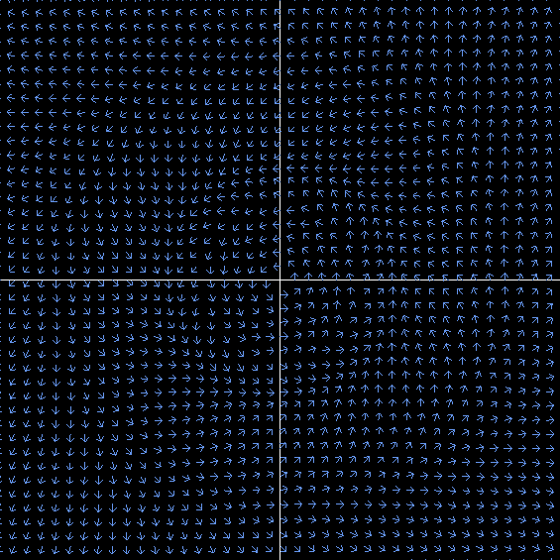
 | -0.93 | -0.31188973473
 | -0.92 | -0.31207974907
 | -0.91 | -0.31222754251
 | -0.9 | -0.31233063263
 | -0.89 | -0.31238639602
 | -0.88 | -0.31239205972
 | -0.87 | -0.31234469203
 | -0.86 | -0.31224119282
 | -0.85 | -0.31207828318
 | -0.84 | -0.31185249433
 | -0.83 | -0.311560156
 | -0.82 | -0.31119738387
 | -0.81 | -0.31076006634
 | -0.8 | -0.31024385042
 | -0.79 | -0.30964412674
 | -0.78 | -0.30895601364
 | -0.77 | -0.30817434029
 | -0.76 | -0.30729362875
 | -0.75 | -0.30630807501
 | -0.74 | -0.3052115289
 | -0.73 | -0.3039974729
 | -0.72 | -0.30265899971
 | -0.71 | -0.30118878868
 | -0.7 | -0.29957908107
 | -0.69 | -0.29782165404
 | -0.68 | -0.29590779355
 | -0.67 | -0.29382826616
 | -0.66 | -0.29157328976
 | -0.65 | -0.28913250351
 | -0.64 | -0.28649493699
 | -0.63 | -0.28364897901
 | -0.62 | -0.28058234626
 | -0.61 | -0.27728205236
 | -0.6 | -0.27373437782
 | -0.59 | -0.26992484165
 | -0.58 | -0.26583817562
 | -0.57 | -0.26145830226
 | -0.56 | -0.25676831825
 | -0.55 | -0.25175048482
 | -0.54 | -0.24638622782
 | -0.53 | -0.24065615007
 | -0.52 | -0.23454005976
 | -0.51 | -0.22801701946
 | -0.5 | -0.22106542104
 | -0.49 | -0.21366309362
 | -0.48 | -0.20578745288
 | -0.47 | -0.19741570222
 | -0.46 | -0.18852509859
 | -0.45 | -0.17909329884
 | -0.44 | -0.16909880598
 | -0.43 | -0.15852153899
 | -0.42 | -0.14734355537
 | -0.41 | -0.13554996163
 | -0.4 | -0.12313005457
 | -0.39 | -0.1100787451
 | -0.38 | -0.096398326594
 | -0.37 | -0.082100661213
 | -0.36 | -0.067209870641
 | -0.35 | -0.051765630567
 | -0.34 | -0.035827180634
 | -0.33 | -0.01947817055
 | -0.32 | -0.0028324645635
 | -0.31 | 0.013958986383
 | -0.3 | 0.03070013442
 | -0.29 | 0.047140699317
 | -0.28 | 0.062966077695
 | -0.27 | 0.077786742771
 | -0.26 | 0.091128044988
 | -0.25 | 0.10242208006
 | -0.24 | 0.11100448729
 | -0.23 | 0.1161208796
 | -0.22 | 0.11695033564
 | -0.21 | 0.11265724387
 | -0.2 | 0.10248783734
 | -0.19 | 0.085933419337
 | -0.18 | 0.062986289716
 | -0.17 | 0.034510526549
 | -0.16 | 0.0027235159446
 | -0.15 | -0.028294605781
 | -0.14 | -0.052330565626
 | -0.13 | -0.061628703701
 | -0.12 | -0.049472905576
 | -0.11 | -0.016070531816
 | -0.1 | 0.023027989082
 | -0.09 | 0.035436156348
 | -0.08 | 0.001932831862
 | -0.07 | -0.022579368134
 | -0.06 | 0.013803553331
 | -0.05 | -0.010428474082
 | -0.04 | 0.00089177907739
 | -0.03 | -0.0029239645094
 | -0.02 | 0.00022284170752
 | -0.01 | 2.2988964541E-05
 | 0 | 0
 | 0.01 | -2.2988964541E-05
 | 0.02 | -0.00022284170752
 | 0.03 | 0.0029239645094
 | 0.04 | -0.00089177907739
 | 0.05 | 0.010428474082
 | 0.06 | -0.013803553331
 | 0.07 | 0.022579368134
 | 0.08 | -0.001932831862
 | 0.09 | -0.035436156348
 | 0.1 | -0.023027989082
 | 0.11 | 0.016070531816
 | 0.12 | 0.049472905576
 | 0.13 | 0.061628703701
 | 0.14 | 0.052330565626
 | 0.15 | 0.028294605781
 | 0.16 | -0.0027235159446
 | 0.17 | -0.034510526549
 | 0.18 | -0.062986289716
 | 0.19 | -0.085933419337
 | 0.2 | -0.10248783734
 | 0.21 | -0.11265724387
 | 0.22 | -0.11695033564
 | 0.23 | -0.1161208796
 | 0.24 | -0.11100448729
 | 0.25 | -0.10242208006
 | 0.26 | -0.091128044988
 | 0.27 | -0.077786742771
 | 0.28 | -0.062966077695
 | 0.29 | -0.047140699317
 | 0.3 | -0.03070013442
 | 0.31 | -0.013958986383
 | 0.32 | 0.0028324645635
 | 0.33 | 0.01947817055
 | 0.34 | 0.035827180634
 | 0.35 | 0.051765630567
 | 0.36 | 0.067209870641
 | 0.37 | 0.082100661213
 | 0.38 | 0.096398326594
 | 0.39 | 0.1100787451
 | 0.4 | 0.12313005457
 | 0.41 | 0.13554996163
 | 0.42 | 0.14734355537
 | 0.43 | 0.15852153899
 | 0.44 | 0.16909880598
 | 0.45 | 0.17909329884
 | 0.46 | 0.18852509859
 | 0.47 | 0.19741570222
 | 0.48 | 0.20578745288
 | 0.49 | 0.21366309362
 | 0.5 | 0.22106542104
 | 0.51 | 0.22801701946
 | 0.52 | 0.23454005976
 | 0.53 | 0.24065615007
 | 0.54 | 0.24638622782
 | 0.55 | 0.25175048482
 | 0.56 | 0.25676831825
 | 0.57 | 0.26145830226
 | 0.58 | 0.26583817562
 | 0.59 | 0.26992484165
 | 0.6 | 0.27373437782
 | 0.61 | 0.27728205236
 | 0.62 | 0.28058234626
 | 0.63 | 0.28364897901
 | 0.64 | 0.28649493699
 | 0.65 | 0.28913250351
 | 0.66 | 0.29157328976
 | 0.67 | 0.29382826616
 | 0.68 | 0.29590779355
 | 0.69 | 0.29782165404
 | 0.7 | 0.29957908107
 | 0.71 | 0.30118878868
 | 0.72 | 0.30265899971
 | 0.73 | 0.3039974729
 | 0.74 | 0.3052115289
 | 0.75 | 0.30630807501
 | 0.76 | 0.30729362875
 | 0.77 | 0.30817434029
 | 0.78 | 0.30895601364
 | 0.79 | 0.30964412674
 | 0.8 | 0.31024385042
 | 0.81 | 0.31076006634
 | 0.82 | 0.31119738387
 | 0.83 | 0.311560156
 | 0.84 | 0.31185249433
 | 0.85 | 0.31207828318
 | 0.86 | 0.31224119282
 | 0.87 | 0.31234469203
 | 0.88 | 0.31239205972
 | 0.89 | 0.31238639602
 | 0.9 | 0.31233063263
 | 0.91 | 0.31222754251
 | 0.92 | 0.31207974907
 | 0.93 | 0.31188973473
 | 0.94 | 0.31165984897
 | 0.95 | 0.31139231595
 | 0.96 | 0.3110892416
 | 0.97 | 0.31075262035
 | 0.98 | 0.31038434134
 | 0.99 | 0.30998619442
 | 1 | 0.30955987565
 | 1.01 | 0.30910699255
 | 1.02 | 0.30862906898
 | 1.03 | 0.3081275498
 | 1.04 | 0.30760380518
 | 1.05 | 0.30705913471
 | 1.06 | 0.30649477126
 | 1.07 | 0.30591188456
 | 1.08 | 0.30531158465
 | 1.09 | 0.30469492507
 | 1.1 | 0.30406290591
 | 1.11 | 0.30341647664
 | 1.12 | 0.30275653881
 | 1.13 | 0.30208394856
 | 1.14 | 0.30139951906
 | 1.15 | 0.3007040227
 | 1.16 | 0.29999819327
 | 1.17 | 0.29928272794
 | 1.18 | 0.29855828915
 | 1.19 | 0.29782550643
 | 1.2 | 0.29708497805
 | 1.21 | 0.29633727265
 | 1.22 | 0.2955829307
 | 1.23 | 0.294822466
 | 1.24 | 0.29405636696
 | 1.25 | 0.29328509791
 | 1.26 | 0.2925091003
 | 1.27 | 0.29172879382
 | 1.28 | 0.29094457752
 | 1.29 | 0.2901568308
 | 1.3 | 0.2893659144
 | 1.31 | 0.28857217128
 | 1.32 | 0.28777592754
 | 1.33 | 0.28697749321
 | 1.34 | 0.28617716302
 | 1.35 | 0.2853752172
 | 1.36 | 0.28457192209
 | 1.37 | 0.28376753088
 | 1.38 | 0.28296228423
 | 1.39 | 0.28215641083
 | 1.4 | 0.281350128
 | 1.41 | 0.28054364224
 | 1.42 | 0.27973714971
 | 1.43 | 0.27893083674
 | 1.44 | 0.2781248803
 | 1.45 | 0.2773194484
 | 1.46 | 0.27651470057
 | 1.47 | 0.27571078818
 | 1.48 | 0.27490785491
 | 1.49 | 0.27410603701
 | 1.5 | 0.27330546373
 | 1.51 | 0.27250625758
 | 1.52 | 0.27170853469
 | 1.53 | 0.27091240507
 | 1.54 | 0.27011797289
 | 1.55 | 0.26932533679
 | 1.56 | 0.26853459006
 | 1.57 | 0.26774582096
 | 1.58 | 0.2669591129
 | 1.59 | 0.26617454469
 | 1.6 | 0.26539219072
 | 1.61 | 0.26461212118
 | 1.62 | 0.26383440225
 | 1.63 | 0.26305909627
 | 1.64 | 0.26228626193
 | 1.65 | 0.26151595443
 | 1.66 | 0.26074822562
 | 1.67 | 0.25998312417
 | 1.68 | 0.2592206957
 | 1.69 | 0.25846098296
 | 1.7 | 0.25770402587
 | 1.71 | 0.25694986175
 | 1.72 | 0.25619852536
 | 1.73 | 0.25545004905
 | 1.74 | 0.25470446288
 | 1.75 | 0.25396179468
 | 1.76 | 0.25322207019
 | 1.77 | 0.25248531314
 | 1.78 | 0.25175154533
 | 1.79 | 0.25102078676
 | 1.8 | 0.25029305563
 | 1.81 | 0.24956836851
 | 1.82 | 0.24884674036
 | 1.83 | 0.24812818463
 | 1.84 | 0.24741271329
 | 1.85 | 0.24670033695
 | 1.86 | 0.24599106488
 | 1.87 | 0.2452849051
 | 1.88 | 0.24458186442
 | 1.89 | 0.24388194849
 | 1.9 | 0.24318516187
 | 1.91 | 0.24249150809
 | 1.92 | 0.24180098966
 | 1.93 | 0.24111360814
 | 1.94 | 0.2404293642
 | 1.95 | 0.23974825764
 | 1.96 | 0.23907028743
 | 1.97 | 0.23839545177
 | 1.98 | 0.23772374809
 | 1.99 | 0.23705517313
 | 2 | 0.23638972294

Sheet2 (3)
α(x) |  | e^(-1 / x)*sin(1 / x)

 | x | α(x)
 | 0 | 0
 | 0.01 | -1.8837186566E-44
 | 0.02 | -5.0605545919E-23
 | 0.03 | 3.1397113804E-15
 | 0.04 | -1.8380936758E-12
 | 0.05 | 1.8817204106E-09
 | 0.06 | -4.7287824052E-08
 | 0.07 | 6.1799327605E-07
 | 0.08 | -2.4715870914E-07
 | 0.09 | -1.4845698587E-05
 | 0.1 | -2.4698520224E-05
α(r) =exp(-1 / r)*sin(1 / r)
 | 0.11 | 3.6927144605E-05
 | 0.12 | 0.00021327842019
 | 0.13 | 0.00045037307686
 | 0.14 | 0.00059889793089
 | 0.15 | 0.00047615750284
 | 0.16 | -6.4050955821E-05
 | 0.17 | -0.0010879200954
 | 0.18 | -0.0025712293416
 | 0.19 | -0.0044130773003
 | 0.2 | -0.0064611809388
 | 0.21 | -0.0085388309685
 | 0.22 | -0.010467780137
 | 0.23 | -0.012084815748
 | 0.24 | -0.013251959286
 | 0.25 | -0.013861321214
 | 0.26 | -0.0138359892
 | 0.27 | -0.013128273788
 | 0.28 | -0.011716404171
 | 0.29 | -0.0096004910863
 | 0.3 | -0.0067983202398
 | 0.31 | -0.0033413337536
 | 0.32 | 0.00072899686757
 | 0.33 | 0.0053643108172
 | 0.34 | 0.010511986965
 | 0.35 | 0.016117281458
 | 0.36 | 0.022125018126
 | 0.37 | 0.028480887279
 | 0.38 | 0.035132411411
 | 0.39 | 0.042029634306
 | 0.4 | 0.049125585125
 | 0.41 | 0.056376562947
 | 0.42 | 0.063742280725
 | 0.43 | 0.071185901398
 | 0.44 | 0.078673993129
 | 0.45 | 0.086176425606
 | 0.46 | 0.093666224975
 | 0.47 | 0.10111940128
 | 0.48 | 0.10851475924
 | 0.49 | 0.11583370067
 | 0.5 | 0.12306002481
 | 0.51 | 0.13017973119
 | 0.52 | 0.13718082847
 | 0.53 | 0.14405315136
 | 0.54 | 0.15078818739
 | 0.55 | 0.15737891425
 | 0.56 | 0.16381964822
 | 0.57 | 0.17010590386
 | 0.58 | 0.17623426461
 | 0.59 | 0.18220226417
 | 0.6 | 0.18800827809
 | 0.61 | 0.19365142503
 | 0.62 | 0.19913147712
 | 0.63 | 0.2044487788
 | 0.64 | 0.20960417352
 | 0.65 | 0.21459893772
 | 0.66 | 0.21943472145
 | 0.67 | 0.2241134951
 | 0.68 | 0.22863750171
 | 0.69 | 0.23300921439
 | 0.7 | 0.23723129823
 | 0.71 | 0.24130657658
 | 0.72 | 0.24523800092
 | 0.73 | 0.24902862428
 | 0.74 | 0.25268157765
 | 0.75 | 0.25620004923
 | 0.76 | 0.25958726609
 | 0.77 | 0.2628464782
 | 0.78 | 0.26598094429
 | 0.79 | 0.26899391967
 | 0.8 | 0.27188864559
 | 0.81 | 0.27466834
 | 0.82 | 0.27733618965
 | 0.83 | 0.27989534335
 | 0.84 | 0.28234890619
 | 0.85 | 0.28469993467
 | 0.86 | 0.28695143271
 | 0.87 | 0.2891063483
 | 0.88 | 0.29116757077
 | 0.89 | 0.29313792872
 | 0.9 | 0.29502018831
 | 0.91 | 0.29681705208
 | 0.92 | 0.29853115812
 | 0.93 | 0.30016507956
 | 0.94 | 0.30172132439
 | 0.95 | 0.30320233545
 | 0.96 | 0.30461049077
 | 0.97 | 0.30594810399
 | 0.98 | 0.30721742498
 | 0.99 | 0.30842064062
 | 1 | 0.30955987565
 | 1.01 | 0.31063719371
 | 1.02 | 0.31165459832
 | 1.03 | 0.3126140341
 | 1.04 | 0.31351738787
 | 1.05 | 0.31436648997
 | 1.06 | 0.31516311546
 | 1.07 | 0.31590898543
 | 1.08 | 0.31660576832
 | 1.09 | 0.31725508122
 | 1.1 | 0.31785849119
 | 1.11 | 0.31841751662
 | 1.12 | 0.31893362847
 | 1.13 | 0.31940825165
 | 1.14 | 0.31984276627
 | 1.15 | 0.32023850892
 | 1.16 | 0.32059677394
 | 1.17 | 0.32091881467
 | 1.18 | 0.32120584462
 | 1.19 | 0.32145903869
 | 1.2 | 0.32167953438
 | 1.21 | 0.32186843284
 | 1.22 | 0.32202680007
 | 1.23 | 0.32215566796
 | 1.24 | 0.32225603539
 | 1.25 | 0.32232886923
 | 1.26 | 0.32237510536
 | 1.27 | 0.32239564968
 | 1.28 | 0.32239137902
 | 1.29 | 0.32236314209
 | 1.3 | 0.32231176039
 | 1.31 | 0.32223802905
 | 1.32 | 0.32214271774
 | 1.33 | 0.32202657142
 | 1.34 | 0.32189031119
 | 1.35 | 0.32173463505
 | 1.36 | 0.32156021864
 | 1.37 | 0.32136771598
 | 1.38 | 0.32115776016
 | 1.39 | 0.32093096405
 | 1.4 | 0.32068792092
 | 1.41 | 0.32042920511
 | 1.42 | 0.32015537263
 | 1.43 | 0.31986696175
 | 1.44 | 0.31956449362
 | 1.45 | 0.31924847279
 | 1.46 | 0.31891938776
 | 1.47 | 0.3185777115
 | 1.48 | 0.31822390198
 | 1.49 | 0.31785840262
 | 1.5 | 0.31748164279
 | 1.51 | 0.31709403827
 | 1.52 | 0.31669599168
 | 1.53 | 0.3162878929
 | 1.54 | 0.31587011951
 | 1.55 | 0.31544303716
 | 1.56 | 0.31500699996
 | 1.57 | 0.31456235089
 | 1.58 | 0.31410942211
 | 1.59 | 0.31364853532
 | 1.6 | 0.31318000214
 | 1.61 | 0.31270412436
 | 1.62 | 0.31222119433
 | 1.63 | 0.31173149522
 | 1.64 | 0.31123530132
 | 1.65 | 0.31073287832
 | 1.66 | 0.31022448361
 | 1.67 | 0.30971036651
 | 1.68 | 0.30919076857
 | 1.69 | 0.30866592375
 | 1.7 | 0.30813605874
 | 1.71 | 0.30760139313
 | 1.72 | 0.30706213967
 | 1.73 | 0.30651850446
 | 1.74 | 0.30597068718
 | 1.75 | 0.30541888129
 | 1.76 | 0.3048632742
 | 1.77 | 0.3043040475
 | 1.78 | 0.30374137711
 | 1.79 | 0.30317543348
 | 1.8 | 0.30260638174
 | 1.81 | 0.30203438187
 | 1.82 | 0.30145958888
 | 1.83 | 0.30088215295
 | 1.84 | 0.30030221957
 | 1.85 | 0.29971992969
 | 1.86 | 0.29913541988
 | 1.87 | 0.29854882244
 | 1.88 | 0.29796026555
 | 1.89 | 0.29736987338
 | 1.9 | 0.29677776622
 | 1.91 | 0.29618406061
 | 1.92 | 0.29558886943
 | 1.93 | 0.29499230204
 | 1.94 | 0.29439446436
 | 1.95 | 0.29379545901
 | 1.96 | 0.29319538537
 | 1.97 | 0.29259433969
 | 1.98 | 0.29199241522
 | 1.99 | 0.29138970224
 | 2 | 0.29078628821
 | 0.01 | -1.8837186566E-44
 | 0.02 | -5.0605545919E-23
 | 0.03 | 3.1397113804E-15
 | 0.04 | -1.8380936758E-12
 | 0.05 | 1.8817204106E-09
 | 0.06 | -4.7287824052E-08
 | 0.07 | 6.1799327605E-07
 | 0.08 | -2.4715870914E-07
 | 0.09 | -1.4845698587E-05
 | 0.1 | -2.4698520224E-05
 | 0.11 | 3.6927144605E-05
 | 0.12 | 0.00021327842019
 | 0.13 | 0.00045037307686
 | 0.14 | 0.00059889793089
 | 0.15 | 0.00047615750284
 | 0.16 | -6.4050955821E-05
 | 0.17 | -0.0010879200954
 | 0.18 | -0.0025712293416
 | 0.19 | -0.0044130773003
 | 0.2 | -0.0064611809388
 | 0.21 | -0.0085388309685
 | 0.22 | -0.010467780137
 | 0.23 | -0.012084815748
 | 0.24 | -0.013251959286
 | 0.25 | -0.013861321214
 | 0.26 | -0.0138359892
 | 0.27 | -0.013128273788
 | 0.28 | -0.011716404171
 | 0.29 | -0.0096004910863
 | 0.3 | -0.0067983202398
 | 0.31 | -0.0033413337536
 | 0.32 | 0.00072899686757
 | 0.33 | 0.0053643108172
 | 0.34 | 0.010511986965
 | 0.35 | 0.016117281458
 | 0.36 | 0.022125018126
 | 0.37 | 0.028480887279
 | 0.38 | 0.035132411411
 | 0.39 | 0.042029634306
 | 0.4 | 0.049125585125
 | 0.41 | 0.056376562947
 | 0.42 | 0.063742280725
 | 0.43 | 0.071185901398
 | 0.44 | 0.078673993129
 | 0.45 | 0.086176425606
 | 0.46 | 0.093666224975
 | 0.47 | 0.10111940128
 | 0.48 | 0.10851475924
 | 0.49 | 0.11583370067
 | 0.5 | 0.12306002481
 | 0.51 | 0.13017973119
 | 0.52 | 0.13718082847
 | 0.53 | 0.14405315136
 | 0.54 | 0.15078818739
 | 0.55 | 0.15737891425
 | 0.56 | 0.16381964822
 | 0.57 | 0.17010590386
 | 0.58 | 0.17623426461
 | 0.59 | 0.18220226417
 | 0.6 | 0.18800827809
 | 0.61 | 0.19365142503
 | 0.62 | 0.19913147712
 | 0.63 | 0.2044487788
 | 0.64 | 0.20960417352
 | 0.65 | 0.21459893772
 | 0.66 | 0.21943472145
 | 0.67 | 0.2241134951
 | 0.68 | 0.22863750171
 | 0.69 | 0.23300921439
 | 0.7 | 0.23723129823
 | 0.71 | 0.24130657658
 | 0.72 | 0.24523800092
 | 0.73 | 0.24902862428
 | 0.74 | 0.25268157765
 | 0.75 | 0.25620004923
 | 0.76 | 0.25958726609
 | 0.77 | 0.2628464782
 | 0.78 | 0.26598094429
 | 0.79 | 0.26899391967
 | 0.8 | 0.27188864559
 | 0.81 | 0.27466834
 | 0.82 | 0.27733618965
 | 0.83 | 0.27989534335
 | 0.84 | 0.28234890619
 | 0.85 | 0.28469993467
 | 0.86 | 0.28695143271
 | 0.87 | 0.2891063483
 | 0.88 | 0.29116757077
 | 0.89 | 0.29313792872
 | 0.9 | 0.29502018831
 | 0.91 | 0.29681705208
 | 0.92 | 0.29853115812
 | 0.93 | 0.30016507956
 | 0.94 | 0.30172132439
 | 0.95 | 0.30320233545
 | 0.96 | 0.30461049077
 | 0.97 | 0.30594810399
 | 0.98 | 0.30721742498
 | 0.99 | 0.30842064062
 | 1 | 0.30955987565
 | 1.01 | 0.31063719371
 | 1.02 | 0.31165459832
 | 1.03 | 0.3126140341
 | 1.04 | 0.31351738787
 | 1.05 | 0.31436648997
 | 1.06 | 0.31516311546
 | 1.07 | 0.31590898543
 | 1.08 | 0.31660576832
 | 1.09 | 0.31725508122
 | 1.1 | 0.31785849119
 | 1.11 | 0.31841751662
 | 1.12 | 0.31893362847
 | 1.13 | 0.31940825165
 | 1.14 | 0.31984276627
 | 1.15 | 0.32023850892
 | 1.16 | 0.32059677394
 | 1.17 | 0.32091881467
 | 1.18 | 0.32120584462
 | 1.19 | 0.32145903869
 | 1.2 | 0.32167953438
 | 1.21 | 0.32186843284
 | 1.22 | 0.32202680007
 | 1.23 | 0.32215566796
 | 1.24 | 0.32225603539
 | 1.25 | 0.32232886923
 | 1.26 | 0.32237510536
 | 1.27 | 0.32239564968
 | 1.28 | 0.32239137902
 | 1.29 | 0.32236314209
 | 1.3 | 0.32231176039
 | 1.31 | 0.32223802905
 | 1.32 | 0.32214271774
 | 1.33 | 0.32202657142
 | 1.34 | 0.32189031119
 | 1.35 | 0.32173463505
 | 1.36 | 0.32156021864
 | 1.37 | 0.32136771598
 | 1.38 | 0.32115776016
 | 1.39 | 0.32093096405
 | 1.4 | 0.32068792092
 | 1.41 | 0.32042920511
 | 1.42 | 0.32015537263
 | 1.43 | 0.31986696175
 | 1.44 | 0.31956449362
 | 1.45 | 0.31924847279
 | 1.46 | 0.31891938776
 | 1.47 | 0.3185777115
 | 1.48 | 0.31822390198
 | 1.49 | 0.31785840262
 | 1.5 | 0.31748164279
 | 1.51 | 0.31709403827
 | 1.52 | 0.31669599168
 | 1.53 | 0.3162878929
 | 1.54 | 0.31587011951
 | 1.55 | 0.31544303716
 | 1.56 | 0.31500699996
 | 1.57 | 0.31456235089
 | 1.58 | 0.31410942211
 | 1.59 | 0.31364853532
 | 1.6 | 0.31318000214
 | 1.61 | 0.31270412436
 | 1.62 | 0.31222119433
 | 1.63 | 0.31173149522
 | 1.64 | 0.31123530132
 | 1.65 | 0.31073287832
 | 1.66 | 0.31022448361
 | 1.67 | 0.30971036651
 | 1.68 | 0.30919076857
 | 1.69 | 0.30866592375
 | 1.7 | 0.30813605874
 | 1.71 | 0.30760139313
 | 1.72 | 0.30706213967
 | 1.73 | 0.30651850446
 | 1.74 | 0.30597068718
 | 1.75 | 0.30541888129
 | 1.76 | 0.3048632742
 | 1.77 | 0.3043040475
 | 1.78 | 0.30374137711
 | 1.79 | 0.30317543348
 | 1.8 | 0.30260638174
 | 1.81 | 0.30203438187
 | 1.82 | 0.30145958888
 | 1.83 | 0.30088215295
 | 1.84 | 0.30030221957
 | 1.85 | 0.29971992969
 | 1.86 | 0.29913541988
 | 1.87 | 0.29854882244
 | 1.88 | 0.29796026555
 | 1.89 | 0.29736987338
 | 1.9 | 0.29677776622
 | 1.91 | 0.29618406061
 | 1.92 | 0.29558886943
 | 1.93 | 0.29499230204
 | 1.94 | 0.29439446436
 | 1.95 | 0.29379545901
 | 1.96 | 0.29319538537
 | 1.97 | 0.29259433969
 | 1.98 | 0.29199241522
 | 1.99 | 0.29138970224
 | 2 | 0.29078628821

Sheet3
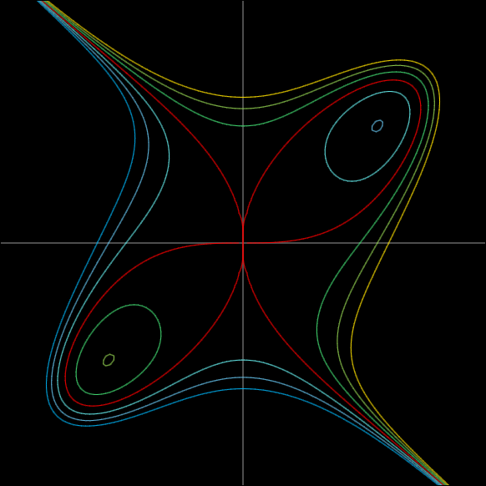
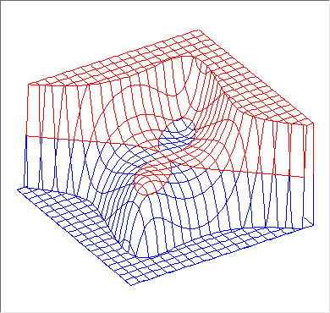
vTheta |  | vsx | vsy | vx | vy
0 | 0 | 0.67882252005 | 0 | -6.4000000954 | -6.4000000954
0.079829985712 | 4.5739212599 | 0.6766606594 | 0.054132852752
0.30970294454 | 17.744671625 | 0.64652695976 | 0.20688862712
0.62402305298 | 35.753887254 | 0.55088778677 | 0.39663920648
0.90759333409 | 52.001267557 | 0.41791304003 | 0.53492869124
1.1071487178 | 63.434948823 | 0.3035786599 | 0.6071573198
1.1071487178 | 63.434948823 | 0.3035786599 | 0.6071573198
1.2365982825 | 70.851862542 | 0.22266172131 | 0.64126575738
1.3210215374 | 75.688958737 | 0.16779524943 | 0.65775737776

FNF = ma * y * (1 + 2 * x*x + 2 * y*y);
FNG = mb * x * (1 - 2 * x*x - 2 * y*y) + mc * y * (2 * x*x + 2 * y*y + 1) * (Math.pow(x*x + y*y, 2) - (x*x - y*y));
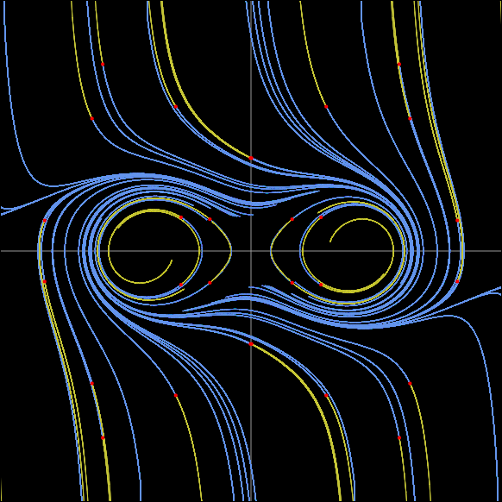

FNF = ma * y * (1 + 2 * x*x + 2 * y*y);
FNG = mb * x * (1 - 2 * x*x - 2 * y*y) + mc * y * (2 * x*x + 2 * y*y + 1) * (Math.pow(x*x + y*y, 2) - 2 * (x*x - y*y));
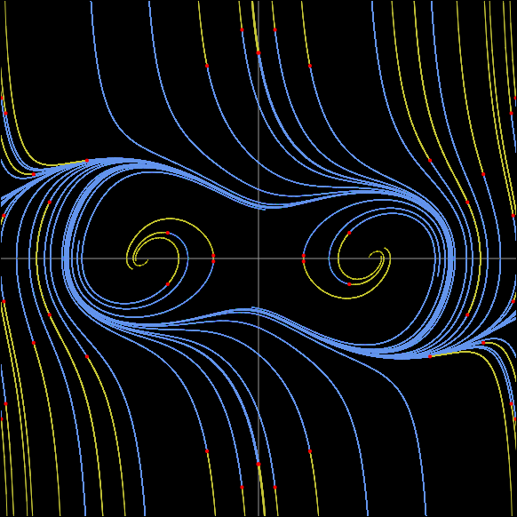
 |  |  |  |  |  | やっぱりこれだと形が崩れる

Hamilton_三角関数
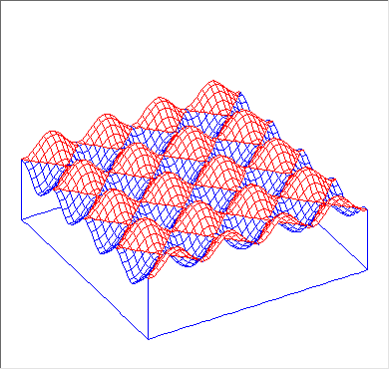
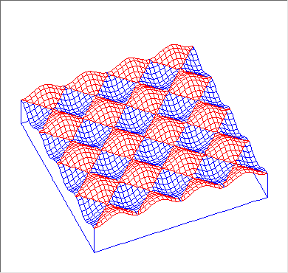
ケース 0412 |  |  |  |  |  |  |  |  |  |  |  |  |  |  |  |  |  |  |  |  |  |  | 波形スポンジ
 |  |  |  |  |  |  |  |  |  |  |  |  |  |  |  |  |  |  |  |  |  |  | wave form sponge
 |  | -4 |  |  |  | -2 |  |  |  | 0 |  |  |  | 2 |  |  |  | 4

-5 | 5 | -4 | 5 | -3 | 5 | -2 | 5 | -1 | 5 | 0 | 5 | 1 | 5 | 2 | 5 | 3 | 5 | 4 | 5 | 5 | 5 | 5
-5 | 4 | -4 | 4 | -3 | 4 | -2 | 4 | -1 | 4 | 0 | 4 | 1 | 4 | 2 | 4 | 3 | 4 | 4 | 4 | 5 | 4
-5 | 3 | -4 | 3 | -3 | 3 | -2 | 3 | -1 | 3 | 0 | 3 | 1 | 3 | 2 | 3 | 3 | 3 | 4 | 3 | 5 | 3 | 3
-5 | 2 | -4 | 2 | -3 | 2 | -2 | 2 | -1 | 2 | 0 | 2 | 1 | 2 | 2 | 2 | 3 | 2 | 4 | 2 | 5 | 2
-5 | 1 | -4 | 1 | -3 | 1 | -2 | 1 | -1 | 1 | 0 | 1 | 1 | 1 | 2 | 1 | 3 | 1 | 4 | 1 | 5 | 1 | 1
-5 | 0 | -4 | 0 | -3 | 0 | -2 | 0 | -1 | 0 | 0 | 0 | 1 | 0 | 2 | 0 | 3 | 0 | 4 | 0 | 5 | 0
-5 | -1 | -4 | -1 | -3 | -1 | -2 | -1 | -1 | -1 | 0 | -1 | 1 | -1 | 2 | -1 | 3 | -1 | 4 | -1 | 5 | -1 | -1
-5 | -2 | -4 | -2 | -3 | -2 | -2 | -2 | -1 | -2 | 0 | -2 | 1 | -2 | 2 | -2 | 3 | -2 | 4 | -2 | 5 | -2
-5 | -3 | -4 | -3 | -3 | -3 | -2 | -3 | -1 | -3 | 0 | -3 | 1 | -3 | 2 | -3 | 3 | -3 | 4 | -3 | 5 | -3 | -3
-5 | -4 | -4 | -4 | -3 | -4 | -2 | -4 | -1 | -4 | 0 | -4 | 1 | -4 | 2 | -4 | 3 | -4 | 4 | -4 | 5 | -4
-5 | -5 | -4 | -5 | -3 | -5 | -2 | -5 | -1 | -5 | 0 | -5 | 1 | -5 | 2 | -5 | 3 | -5 | 4 | -5 | 5 | -5 | -5

